모델 생성 순서
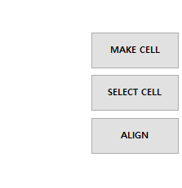

신규 모델 좌표 생성 시작

기본 모델 파일 OPEN

Contact Pac 위치에 따라 0 혹은 90 으로 선택

신규 모델 이름 입력

모델 저장

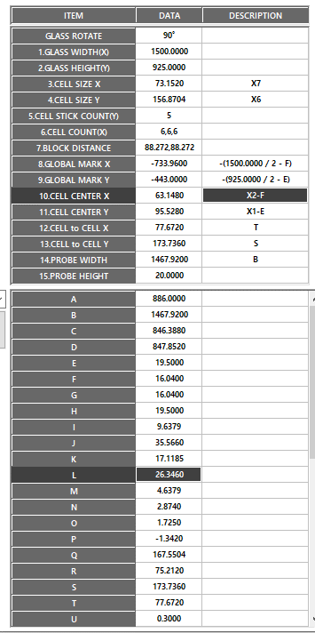

모델 정보 입력

모델 저장

값 입력 후 레시피 생성

9Q3_R01
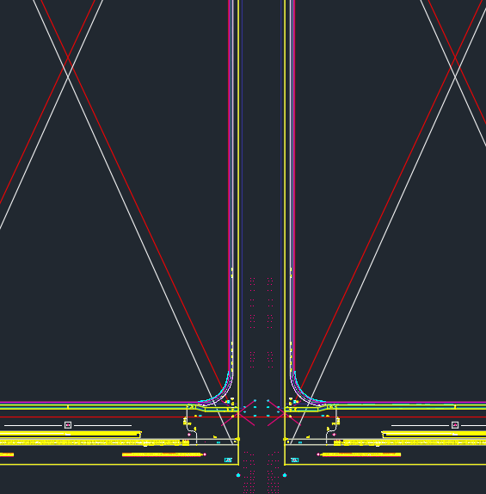
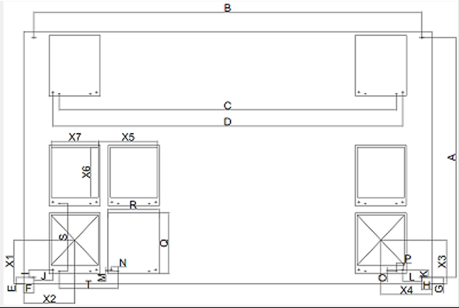
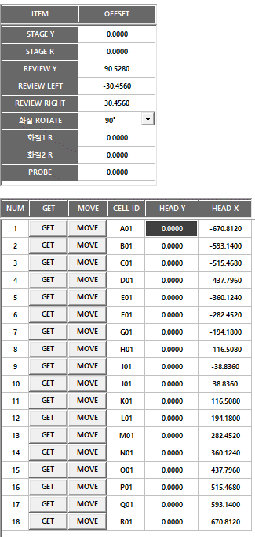

 |  |  |  |  |  |  |  | Block 간격 | -282.452 | -194.18 | 88.272
 |  |  |  |  |  |  |  | Block 간격 | 194.18 | 282.452 | 88.272

 |  |  |  |  | A | 886.0000 | Global Mark*2
 |  |  |  |  | B | 1467.9200 | Global Mark*2
 |  |  |  |  | C
 |  |  |  |  | D
 |  |  |  |  | E | 19.5000 | Global Mark-EDGE
 |  |  |  |  | F | 16.0400 | Global Mark-EDGE
 |  |  |  |  | G | 19.5000
 |  |  |  |  | H | 16.0400
 |  |  |  |  | I | 9.638
 |  |  |  |  | J | 35.566 |  |  |  |  |  |  |  |  |  |  | CELL CENTER | -670.812 | -173.736
 |  |  |  |  | K | 9.638
 |  |  |  |  | L | 35.566
 |  |  |  |  | M | 4.6380
 |  |  |  |  | N | 2.8740
 |  |  |  |  | O | 4.6380
 |  |  |  |  | P | 2.8740
 |  |  |  |  | Q | 167.5504 | PANEL
 |  |  |  |  | R | 75.212 | PANEL
 |  |  |  |  | S | 173.736 | CEL to CELL
 |  |  |  |  | T | 77.672 | CEL to CELL
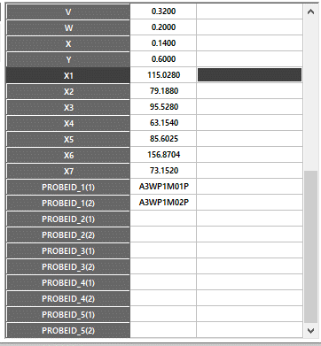
 |  |  |  |  | U
 |  |  |  |  | V
 |  |  |  |  | W
 |  |  |  |  | X
 |  |  |  |  | Y
 |  |  |  |  | X1 | 115.028 | CELL CENTER-Glass EDGE |  |  |  |  |  |  |  |  |  | CELL CENTER | -670.812 | -347.472 | CELL CENTER | -593.14 | -347.472
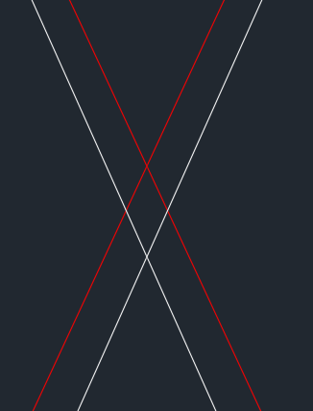
 |  |  |  |  | X2 | 79.188 | CELL CENTER-Glass EDGE
 |  |  |  |  | X3 | 115.028 | CELL CENTER-Glass EDGE
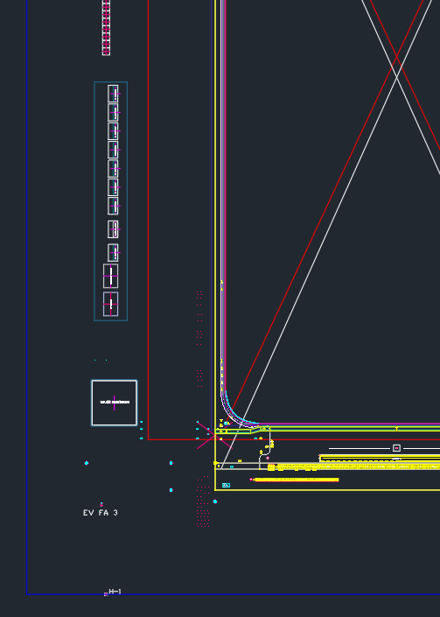
 |  |  |  |  | X4 | 79.188 | CELL CENTER-Glass EDGE
 |  |  |  |  | X5
 |  |  |  |  | X6 | 156.870 | Active Area
 |  |  |  |  | X7 | 73.152 | Active Area

 |  |  |  |  |  |  |  |  |  | Panel Mark | -698.394 | -433.362
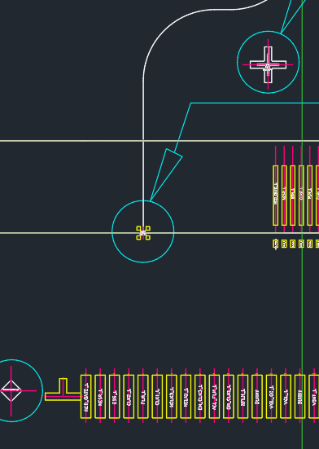

N

M
 | Glass EDGE | Global Mark | CELL CENTER | Panel Mark | Contact Pad | CELL CENTER | CELL CENTER
X | -750.0000 | -733.9600 | -670.8120 | -698.3940 | -701.2680 | -670.812 | -593.14
Y | -462.5000 | -443.0000 | -347.4720 | -433.3620 | -438.0000 | -173.736 | -347.472
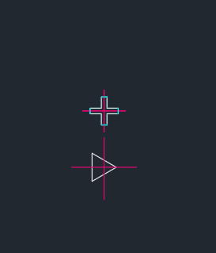

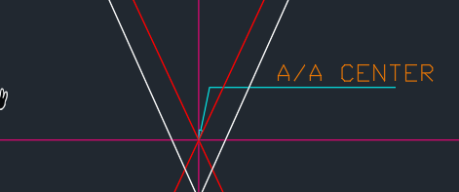
R | 75.212

X7 | 73.152

Q | 167.5504

X6 | 156.8704


 |  |  |  |  |  |  |  | Contact Pad | -701.268 | -438

 |  |  |  |  |  |  |  |  |  |  |  |  |  |  | Global Mark | -733.96 | -443

 |  |  |  |  |  |  |  |  |  |  |  |  |  |  | Glass EDGE | -750 | -462.5

 |  |  |  |  |  |  |  | Block 간격 | -282.452 |  |  |  | -194.18 | 194.18 |  |  |  | 282.452

